Teoria
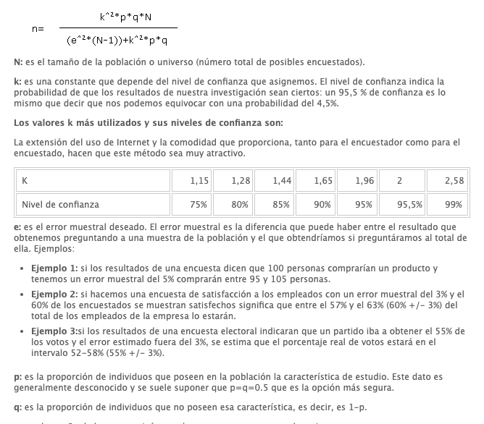
 |  |  |  |  |  | FALSOS POSITIVOS
 |  |  |  |  |  | K | 1.96 | num | 450448.7288
 |  |  |  |  |  | p | 0.5 | den | 1173.5129
 |  |  |  |  |  | q | 0.5 | Resultado | 383.84642282
 |  |  |  |  |  | N | 469022
 |  |  |  |  |  | e | 0.05

 |  |  |  |  |  | FALSOS NEGATIVOS
 |  |  |  |  |  | K | 1.96 | num | 667694.09
 |  |  |  |  |  | p | 0.5 | den | 1739.0204
 |  |  |  |  |  | q | 0.5 | Resultado | 383.94839416
 |  |  |  |  |  | N | 695225
 |  |  |  |  |  | e | 0.05

#VALUE! | #VALUE! | #VALUE! | #VALUE! | #VALUE! | #VALUE! | #VALUE! | #VALUE! | #VALUE! | #VALUE!

